Прайс
Москва: тел.: +7(495) 505-54-49, тел.: +7(915) 318-72-25 (Кристина) тел.: +7(961) 206-14-57 Skype: karavanmoscow Оптовый склад г. Москва: ул. Дмитровское шоссе 157 БЦ "Гефест" стр. 5 Сочи: тел.: +7(918) 600 93 98 (Основной склад) тел.: +7(918) 400 81 03 (Карина) Skype: karavanmarket Основной оптовый склад: г. Адлер, ул. Просвещения 118 б, рядом с Ж/Д Вокзалом Оптовый магазин: г.Сочи, Краснодарское кольцо, рынок Авангард Розничный магазин: г. Адлер, ул. Ленина 10, ТК "Славутич" Геленджик: тел.: +7(918) 353 21 20 Оптовый склад г. Геленджик, ул.Тельмана, 146 (территория "Стройторг") По всем вопросам обращаться на электронный адрес karavanmarket@mail.ru |  |  | ПРАЙС-ЛИСТ на 04.05.2018 |  |  | Для того чтобы сделать заказ: Необходимо в поле "Количество к заказу" на против нужного товара, ввести необходимое количество товара. Сумма заказа рассчитывается автоматически, и выводится в поле "Сумма заказа" на желтом фоне. Затем отправить файл на адрес karavanmarket@mail.ru

 |  |  |  |  | Сумма заказа: | 0

Фото | Артикул | Наименование товаров | Страна | Цена | Количество к заказу
 |  | Индейская атрибутика
 | DRT15 | DRT15 Тамбурин средний Описание: | f6b30588-8089-11e0-9e89-6cf049cdcbca | 320 | 0
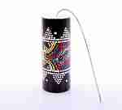 | 2DIA16 | 2DIA16 Шум грома средний Описание: Индонезийский этнический музыкальный инструмент, создающий имитацию раскатов грома. К цилиндрическому корпусу украшенному росписью в стиле "батик" прикреплена пластиковая мембрана и длинная пружина. При раскачивании цилиндра, пружина, сотрясаясь создаёт разнообразные звуки, напоминающие гром. | f6b30588-8089-11e0-9e89-6cf049cdcbca | 160 | 0
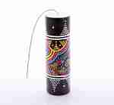 | 2DIA17 | 2DIA17 Шум грома большой Описание: Индонезийский этнический музыкальный инструмент, создающий имитацию раскатов грома. К цилиндрическому корпусу украшенному росписью в стиле "батик" прикреплена пластиковая мембрана и длинная пружина. При раскачивании цилиндра, пружина, сотрясаясь создаёт разнообразные звуки, напоминающие гром. | f6b30588-8089-11e0-9e89-6cf049cdcbca | 200 | 0
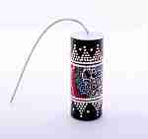 | 2DIA15 | 2DIA15 Шум грома малый Описание: Индонезийский этнический музыкальный инструмент, создающий имитацию раскатов грома. К цилиндрическому корпусу украшенному росписью в стиле "батик" прикреплена пластиковая мембрана и длинная пружина. При раскачивании цилиндра, пружина, сотрясаясь создаёт разнообразные звуки, напоминающие гром. | f6b30588-8089-11e0-9e89-6cf049cdcbca | 130 | 0
 | S1 | S1 Ловец снов Индеец Описание: | f6b30588-8089-11e0-9e89-6cf049cdcbca | 480 | 0
 | 1SR1 | 1SR1 Маска Индеец 30*25cm Описание: | f6b30588-8089-11e0-9e89-6cf049cdcbca | 430 | 0
 | 1SR2 | 1SR2 Маска Индеец 30*25cm Описание: | f6b30588-8089-11e0-9e89-6cf049cdcbca | 520 | 0
 | 1SR4 | 1SR4 Маска Индеец 35*45cm Описание: | f6b30588-8089-11e0-9e89-6cf049cdcbca | 690 | 0
 | 1SR7-1 | 1SR7-1 Ловец снов Индеец d22 Описание: | f6b30588-8089-11e0-9e89-6cf049cdcbca | 550 | 0
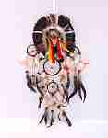 | 1SR7-2 | 1SR7-2 Ловец снов Индеец d22 Описание: | f6b30588-8089-11e0-9e89-6cf049cdcbca | 550 | 0
 | 1SR8 | 1SR8 Ловец снов Индеец d32cm Описание: | f6b30588-8089-11e0-9e89-6cf049cdcbca | 680 | 0
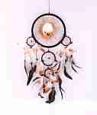 | 1SR9 | 1SR9 Ловец снов Орел d22см Описание: | f6b30588-8089-11e0-9e89-6cf049cdcbca | 550 | 0
 | 1SR10 | 1SR10 Ловец снов Волк d22см Описание: | f6b30588-8089-11e0-9e89-6cf049cdcbca | 550 | 0
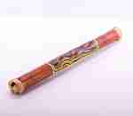 | 1SR13 | 1SR13 Посох дождя 60см Описание: | f6b30588-8089-11e0-9e89-6cf049cdcbca | 180 | 0
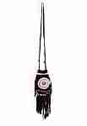 | 5SIN1 | 5SIN1 Сумочка индейская Описание: | f6b30588-8089-11e0-9e89-6cf049cdcbca | 150 | 0
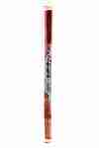 | 4SIN14 | 4SIN14 Посох дождя 100см Описание: | f6b30588-8089-11e0-9e89-6cf049cdcbca | 240 | 0
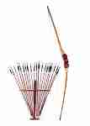 | 4SIN | 4SIN Лук со стрелами Описание: | f6b30588-8089-11e0-9e89-6cf049cdcbca | 350 | 0
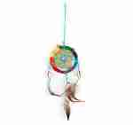 | 17ZUR11 | 17ZUR11 Ловец снов с ракушками Описание: | f6b30588-8089-11e0-9e89-6cf049cdcbca | 65 | 0
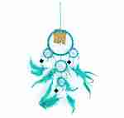 | 17ZUR4 | 17ZUR4 Ловец снов зеркальный Описание: | f6b30588-8089-11e0-9e89-6cf049cdcbca | 135 | 0
 | 17ZUR3 | 17ZUR3 Ловец снов с ракушками Описание: | f6b30588-8089-11e0-9e89-6cf049cdcbca | 190 | 0
 | 17ROS10-1 | 17ROS10-1 Ловец снов большой Описание: | f6b30588-8089-11e0-9e89-6cf049cdcbca | 640 | 0
 | 17ROS10-2 | 17ROS10-2 Ловец снов большой Описание: | f6b30588-8089-11e0-9e89-6cf049cdcbca | 640 | 0
 | 17ROS12 | 17ROS12 Ловец снов Древо жизни Описание: | f6b30588-8089-11e0-9e89-6cf049cdcbca | 400 | 0
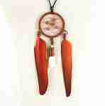 | 17ROS13 | 17ROS13 Подвеска на шею Ловец снов Описание: | f6b30588-8089-11e0-9e89-6cf049cdcbca | 95 | 0
 | 17ROS5 | 17ROS5 Ловец снов Описание: | f6b30588-8089-11e0-9e89-6cf049cdcbca | 210 | 0
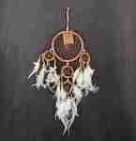 | 17ROS6 | 17ROS6 Ловец снов Описание: | f6b30588-8089-11e0-9e89-6cf049cdcbca | 160 | 0
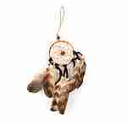 | 17ROS7 | 17ROS7 Ловец снов малый Описание: | f6b30588-8089-11e0-9e89-6cf049cdcbca | 80 | 0
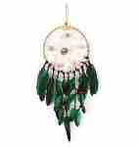 | 17ROS3 | 17ROS3 Ловец снов с ракушками Описание: | f6b30588-8089-11e0-9e89-6cf049cdcbca | 240 | 0
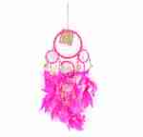 | 17ROS8 | 17ROS8 Ловец снов с ракушками Описание: | f6b30588-8089-11e0-9e89-6cf049cdcbca | 190 | 0
 | 17ZUR1 | 17ZUR1 Ловец снов длинный Описание: | f6b30588-8089-11e0-9e89-6cf049cdcbca | 190 | 0
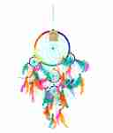 | 17ZUR2 | 17ZUR2 Ловец снов радужный Описание: | f6b30588-8089-11e0-9e89-6cf049cdcbca | 210 | 0
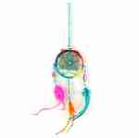 | 17ZUR5 | 17ZUR5 Ловец снов радужный Описание: | f6b30588-8089-11e0-9e89-6cf049cdcbca | 65 | 0
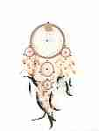 | 17ZUR6 | 17ZUR6 Ловец снов Описание: | f6b30588-8089-11e0-9e89-6cf049cdcbca | 240 | 0
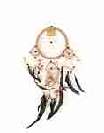 | 17ZUR7 | 17ZUR7 Ловец снов Описание: | f6b30588-8089-11e0-9e89-6cf049cdcbca | 190 | 0
 | 17ZUR8 | 17ZUR8 Ловец снов Описание: | f6b30588-8089-11e0-9e89-6cf049cdcbca | 175 | 0
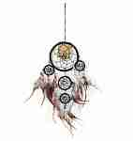 | 17ZUR9 | 17ZUR9 Ловец снов с бисером Описание: | f6b30588-8089-11e0-9e89-6cf049cdcbca | 175 | 0
 | 17ZUR10 | 17ZUR10 Ловец снов радужно-зеркальный Описание: | f6b30588-8089-11e0-9e89-6cf049cdcbca | 190 | 0
 | RSS5 | RSS5 Ловец снов кружевной Описание: | f6b30588-8089-11e0-9e89-6cf049cdcbca | 145 | 0
 | RSS4 | RSS4 Ловец снов Инь Янь Описание: | f6b30588-8089-11e0-9e89-6cf049cdcbca | 240 | 0
 | RSS6 | RSS6 Ловец снов двойной Описание: | f6b30588-8089-11e0-9e89-6cf049cdcbca | 100 | 0
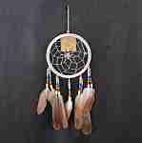 | RSS7 | RSS7 Ловец снов с бисером Описание: | f6b30588-8089-11e0-9e89-6cf049cdcbca | 210 | 0
 | RSS8 | RSS8 Ловец снов из лозы Описание: | f6b30588-8089-11e0-9e89-6cf049cdcbca | 240 | 0
 | RSS9 | RSS9 Ловец снов с ракушкой Описание: | f6b30588-8089-11e0-9e89-6cf049cdcbca | 165 | 0
 | 17ROS2 | 17ROS2 Ловец снов Описание: | f6b30588-8089-11e0-9e89-6cf049cdcbca | 190 | 0
 | 17ROS11 | 17ROS11 Ловец снов Радуга Описание: | f6b30588-8089-11e0-9e89-6cf049cdcbca | 220 | 0
 | 16ROS8 | 16ROS8 Серьги Ловец снов Описание: | f6b30588-8089-11e0-9e89-6cf049cdcbca | 60 | 0
 | 17ROS1 | 17ROS1 Ловец снов двухцветный Описание: | f6b30588-8089-11e0-9e89-6cf049cdcbca | 160 | 0
 | RSS1 | RSS1 Ловец снов шелковый Описание: | f6b30588-8089-11e0-9e89-6cf049cdcbca | 210 | 0
 | RSS2 | RSS2 Ловец снов кружевной Описание: | f6b30588-8089-11e0-9e89-6cf049cdcbca | 190 | 0
 | RSS3 | RSS3 Брелок-подвеска Ловец снов Описание: | f6b30588-8089-11e0-9e89-6cf049cdcbca | 100 | 0
 | AN1 | AN1 Посох дождя с гекконами Описание: | f6b30588-8089-11e0-9e89-6cf049cdcbca | 300 | 0
 | AN2 | AN2 Посох дождя с гекконами Описание: | f6b30588-8089-11e0-9e89-6cf049cdcbca | 250 | 0

 |  |  |  |  | Сумма заказа: | 0

